1.4

voltar à página inicial |  |  |  | 1 - CLAREZA DO CONTEÚDO
 | S | N | NA
 | x |  |  | 1.4 A informação sobre a entidade responsável pelo conteúdo está em todas as páginas
 |  |  |  | A identificação da entidade responsável pelos conteúdos produzidos, incluindo uma hiperligação para a página de contactos deverá constar do rodapé de todas as páginas.

 | Listagem de evidências
 |  |  |  |  | Notas:
 |  |  |  |  | Encontra-se no rodapé em todas as páginas do website, a informação sobre a entidade responsável pelo conteúdo. No menu principal, igualmente presente em todas as páginas, existe uma hiperligação para a página de Contactos.

2.1
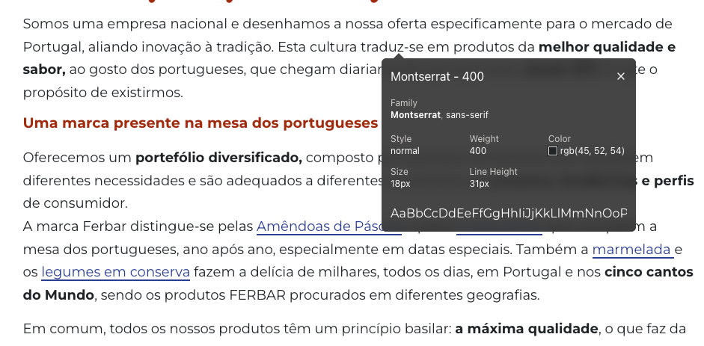
voltar à página inicial |  |  |  | 2 - USABILIDADE DO CONTEÚDO
 | S | N | NA
 | x |  |  | 2.1 O tipo de letra do corpo do documento é adequado e o tamanho da letra é, no mínimo, de 12 pontos
 |  |  |  | De forma a assegurar a boa legibilidade do texto para todos os utilizadores, o tamanho de letra do texto que compõe o corpo do documento deverá ser, no mínimo, de 12 pontos, assegurando sempre que os mesmos são escaláveis para tamanhos superiores, sempre que o utilizador considere necessário.

 | Listagem de evidências
 |  |  |  |  | Notas:
 |  |  |  |  | O texto do corpo dos textos principais do website têm tamanho de letra adequado de 18px (13,5pontos).

2.2
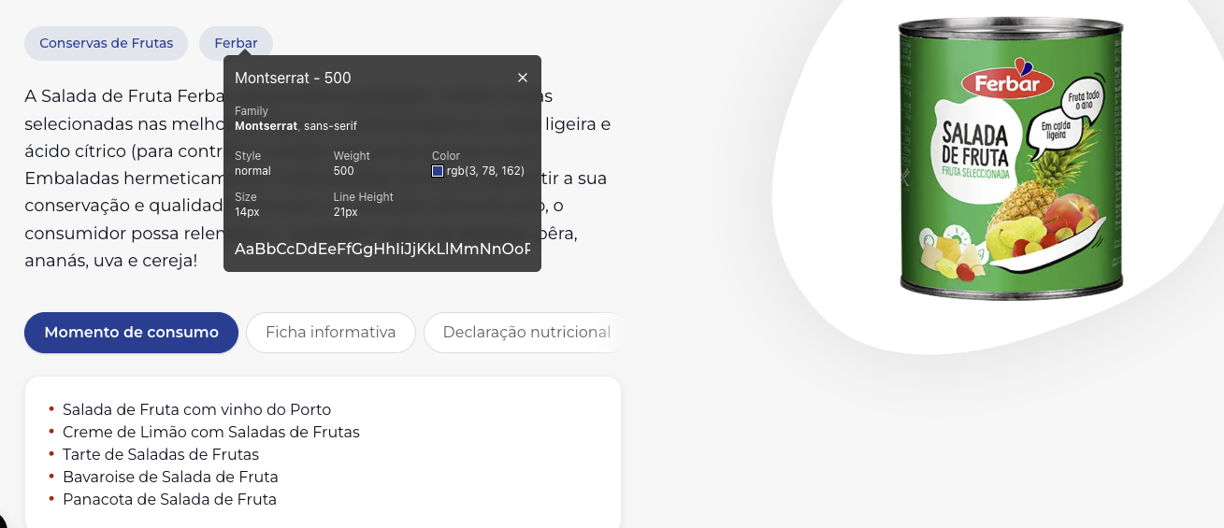
voltar à página inicial |  |  |  | 2 - USABILIDADE DO CONTEÚDO
 | S | N | NA
 | x |  |  | 2.2 A informação secundária (datas, autores) utiliza, no mínimo, um tamanho de letra de 10 pontos
 |  |  |  | A informação secundária, como os autores de textos ou de imagens, as datas de publicação ou outros tipos de meta-informação, podem usar tamanhos de letra mais pequenos, mas, no mínimo, com 10 pontos, assegurando sempre que os mesmos são escaláveis para tamanhos superiores, sempre que o utilizador considere necessário.

 | Listagem de evidências
 |  |  |  |  | Notas:
 |  |  |  |  | A informação secundária, como categorias ou breadcrumbs têm tamanho de letra de 14px (10,5 pontos).

2.3
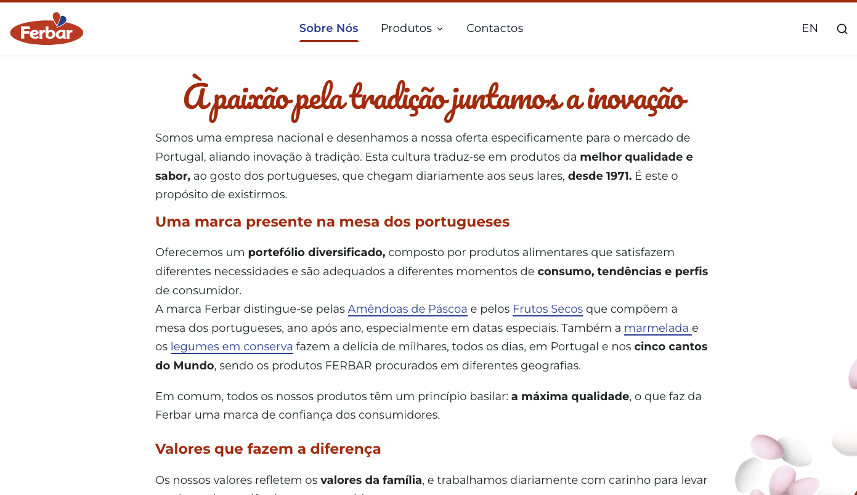
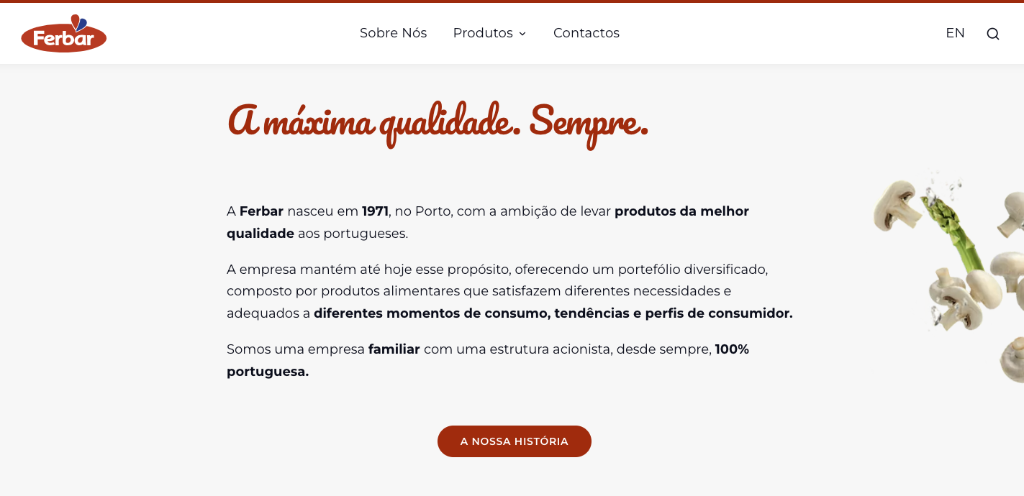
voltar à página inicial |  |  |  | 2 - USABILIDADE DO CONTEÚDO
 | S | N | NA
 | x |  |  | 2.3 Blocos e linhas de texto com largura não superior a 100 caracteres
 |  |  |  | Para manter o conforto de leitura, os blocos ou linhas de texto não deverão ter mais de 100 caracteres de largura. Os 80 caracteres correspondem à dimensão que se apresenta nos estudos como a mais confortável para os utilizadores.

 | Listagem de evidências
 |  |  |  |  | Notas:
 |  |  |  |  | As linhas de texto não ultrapassam os 100 caracteres de largura. Exemplo: https://ferbar.com/pt/sobre-nós https://ferbar.com/pt

2.4
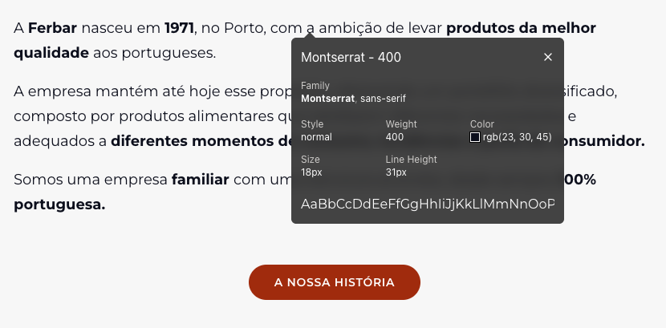
voltar à página inicial |  |  |  | 2 - USABILIDADE DO CONTEÚDO
 | S | N | NA
 | x |  |  | 2.4 O espaçamento entre linhas não é inferior a 1.5x o tamanho da letra
 |  |  |  | Para assegurar a leitura confortável de blocos de texto deve ser usado um espaçamento entre linhas de 1.5x o tamanho da letra.

 | Listagem de evidências
 |  |  |  |  | Notas:
 |  |  |  |  | O espaçamento entre linhas em blocos de texto é superior a 1.5x o tamanho da letra. Exemplo: https://ferbar.com/pt

3.1
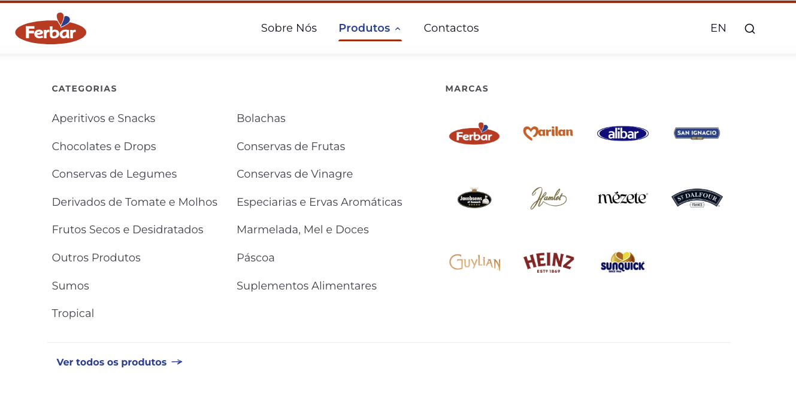
voltar à página inicial |  |  |  | 3 - ESTRUTURA DA NAVEGAÇÃO
 | S | N | NA
 |  | x |  | 3.1 Nenhum nível de navegação tem mais de 9 opções
 |  |  |  | A navegação principal deve ser equilibrada, nem com demasiadas opções de topo sem opções secundárias, nem com poucas opções de topo e muitas opções secundarias. Nenhum nível de navegação deve ter mais de 9 opções.

 | Listagem de evidências
 |  |  |  |  | Notas:
 |  |  |  |  | O menu secundário

3.3
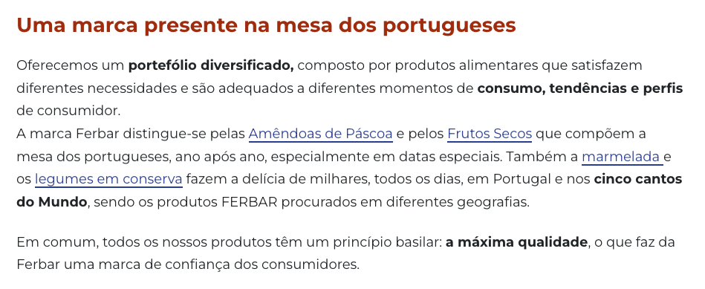

voltar à página inicial |  |  |  | 3 - ESTRUTURA DA NAVEGAÇÃO
 | S | N | NA
 | x |  |  | 3.3 As hiperligações de texto não devem ser diferenciadas apenas com base na cor
 |  |  |  | As hiperligações de texto devem apresentar um contraste mínimo de 4,5:1 com a envolvente e uma representação visual complementar à cor - idealmente as hiperligações devem apresentar-se sublinhadas. As hiperligações em texto devem apresentar-se da mesma forma em todo o sítio Web.

 | Listagem de evidências
 |  |  |  |  | Notas:
 |  |  |  |  | As hiperligações são identificadas com cor e sublinhado.

4.2
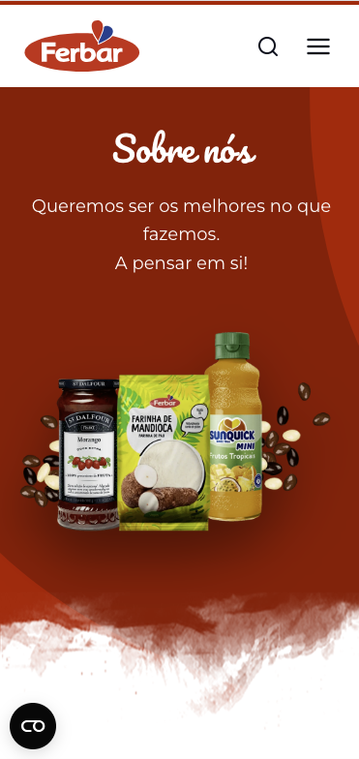
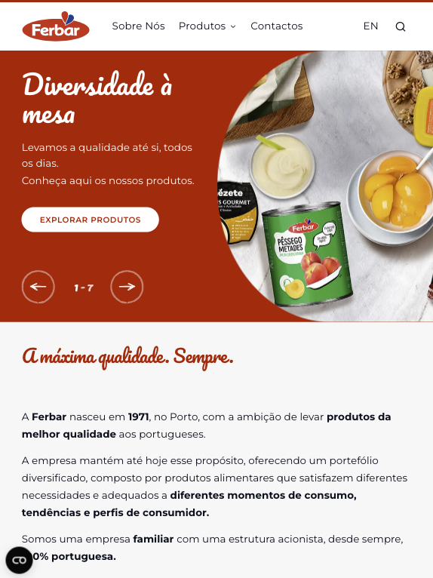
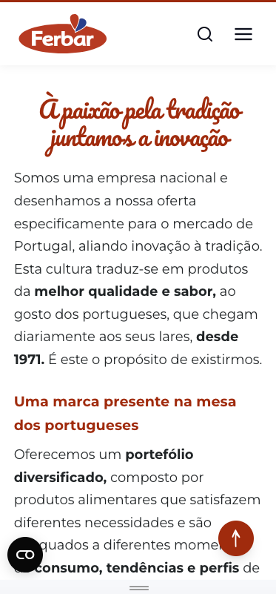
voltar à página inicial |  |  |  | 4 - ESTRUTURA DA INFORMAÇÃO
 | S | N | NA
 | x |  |  | 4.2 O layout do sítio Web é adaptável a plataformas móveis sem necessidade de efetuar varrimento horizontal
 |  |  |  | O layout do sítio Web deve ser adaptável aos tamanhos mais comuns de visualização, adaptando-se a várias larguras de ecrã sem que surjam barras de varrimento horizontais.

 | Listagem de evidências
 |  |  |  |  | Notas:
 |  |  |  |  | O layout do website adapta-se a várias larguras de ecrã. Em nenhum dos testes efetuados, com dispositivos de diversas dimensões, foi necessário recorrer ao varrimento horizontal.

5.2
voltar à página inicial |  |  |  | 5 - ELEMENTOS INTERATIVOS
 | S | N | NA
 | x |  |  | 5.2 Os elementos interativos têm uma dimensão mínima de 44px CSS (44 pontos) (vertical e horizontal)
 |  |  |  | De forma a assegurar que todos os elementos interativos são facilmente acionáveis por qualquer tipo de dispositivo apontador ou toque, estes devem ter a dimensão mínima de 44px CSS de altura e de largura.

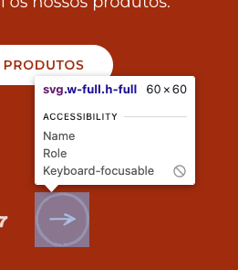
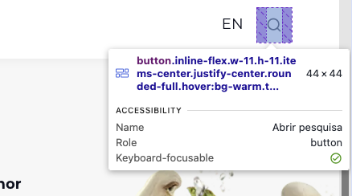
 | Listagem de evidências
 |  |  |  |  | Notas:
 |  |  |  |  | Todos os elementos interativos tem a dimensão mínima de 44px

5.3
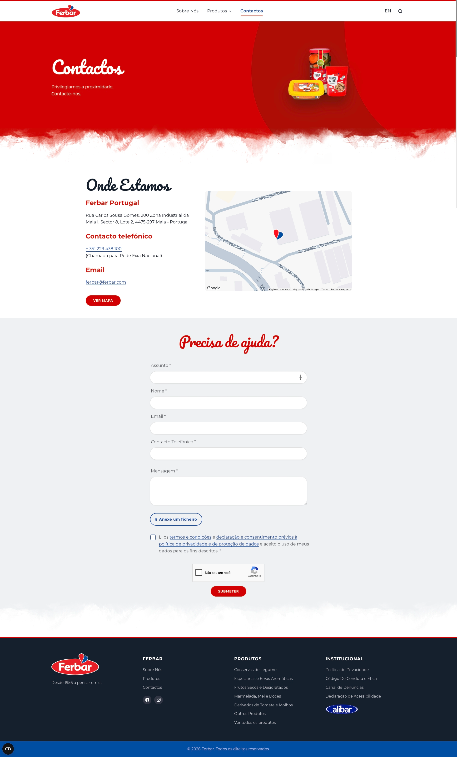
voltar à página inicial |  |  |  | 5 - ELEMENTOS INTERATIVOS
 | S | N | NA
 |  | x |  | 5.3 Há apenas um botão de ação principal por página e o mesmo encontra-se destacado
 |  |  |  | Deve existir apenas um botão de ação principal por página e o mesmo deve apresentar-se numa cor contrastante. Todos os outros botões devem ser considerados como secundários.

 | Listagem de evidências
 |  |  |  |  | Notas:
 |  |  |  |  | Há páginas que apresentam mais do que um botão principal. Exemplo: https://ferbar.com/pt/contactos

5.4

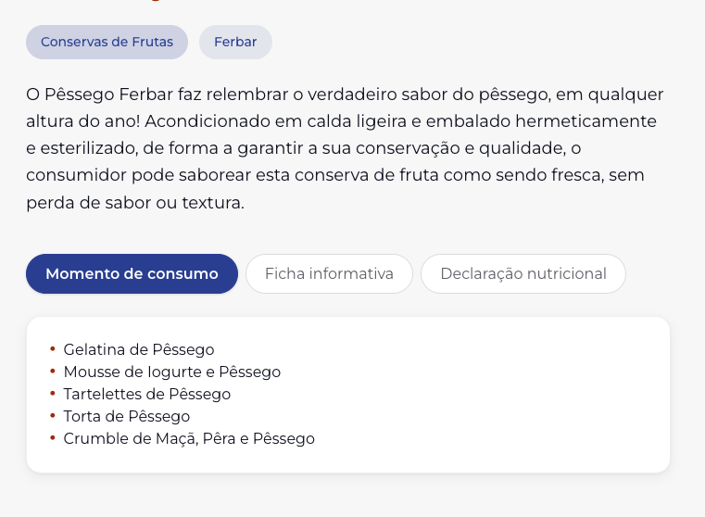
voltar à página inicial |  |  |  | 5 - ELEMENTOS INTERATIVOS
 | S | N | NA
 | x |  |  | 5.4 Elementos gráficos interativos têm de aparentar ser clicáveis
 |  |  |  | Os elementos gráficos clicáveis devem ser percecionáveis como tal, através da forma, da cor ou do aparente volume.

 | Listagem de evidências
 |  |  |  |  | Notas:
 |  |  |  |  | Os elementos interativos aparentam ser clicáveis através do seu enquadramento em botões com contorno ou ou com cor diferente do fundo.

